상품제안서
PGA 3단자동블랙우드핸들+260g타올2P 세트 | 상품코드: S08141

 |  |  |  |  |  |  | 02-713-8555 | www.synergygift.co.kr
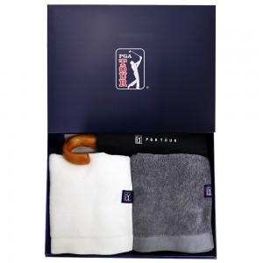

【상세/제작정보】

【인쇄/포장옵션】 | 실크, 자수, 원단1도인쇄 / 포장지포장

【공급단가】 | 수량 | 50~ | 100~ | 300~ | 1,000~ | 3,000~
*VAT별도 | 화이트 | 27,950원 | 26,870원 | 25,370원 | 24,720원 | 23,900원
 | 다크그레이 | 27,950원 | 26,870원 | 25,370원 | 24,720원 | 23,900원

【상품 URL】 | https://www.synergygift.co.kr:443/src/goods_detail.php?gdno=16587

